ASBU.İAŞ.01

ANKARA SOSYAL BİLİMLER ÜNİVERSİTESİ
Strateji Geliştirme Daire Başkanlığı

 |  |  | Döküman Numarası: |  | İAŞ-001
 |  |  | İlk Yayın Tarihi:
 |  |  | Revizyon Tarihi:
 |  |  | Revizyon No:
Sorumlular | Genelge Hazırlama İş Süreci |  |  |  | Doküman
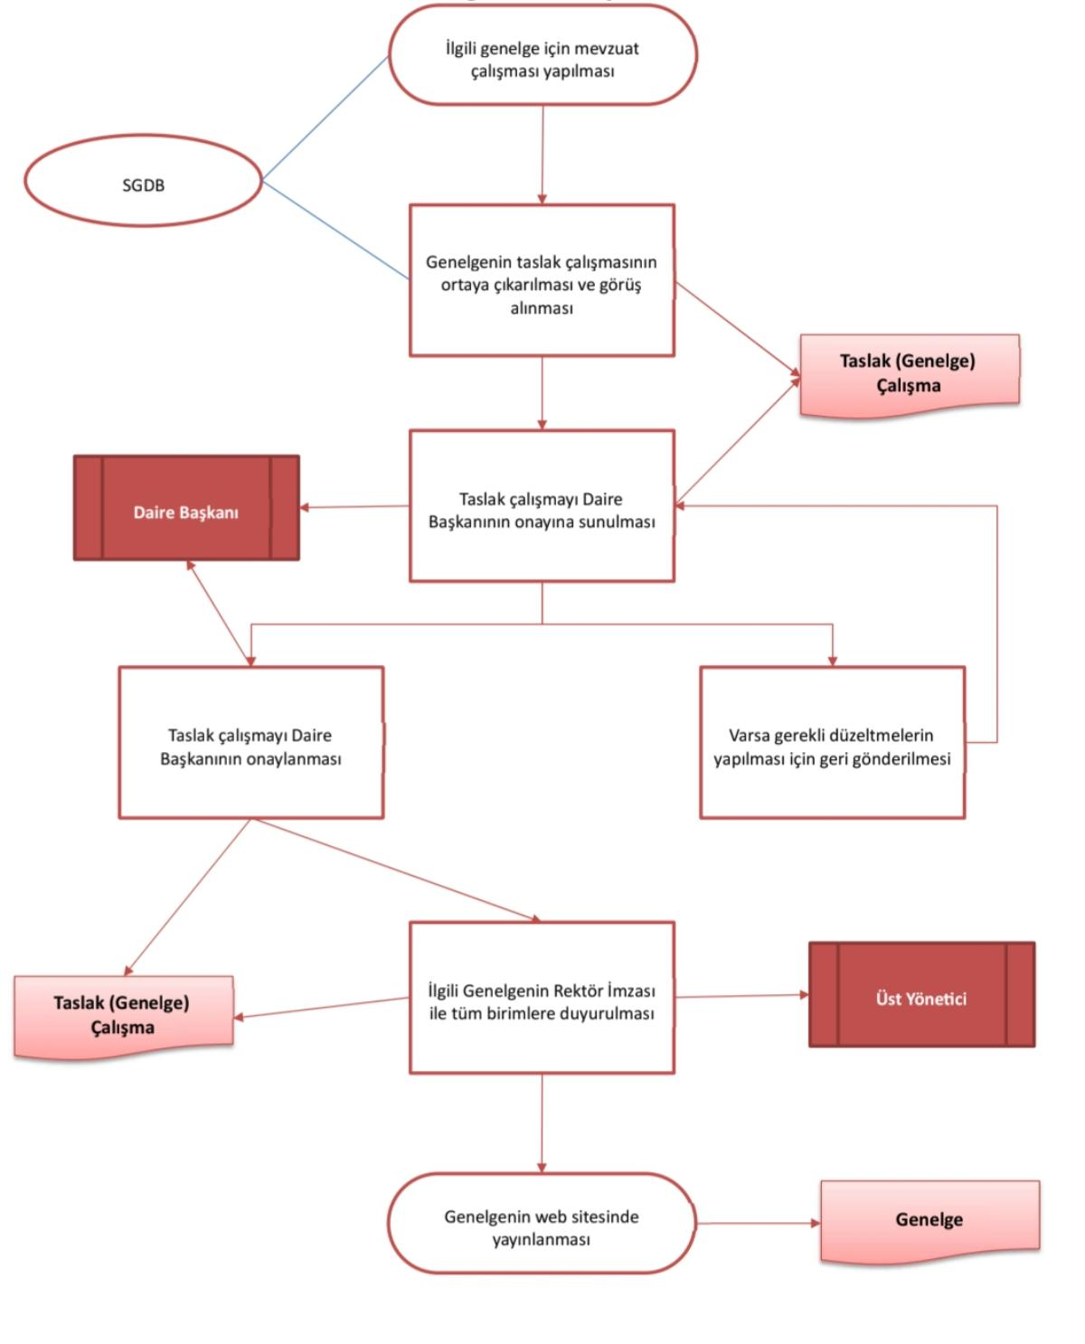

Strateji Geliştirme Daire Başkanlığı |  |  |  |  | Kurumsal işleyişi düzenleyen genelgelerin mevzuat çalışmalarının yapılarak hatasız bir şekilde yayımlanması ve duyurulması

Harcama Birimleri |  |  |  |  | Genelge taslaklarının hazırlanma, Daire Başkanı onayından geçme ve Rektör imzasıyla yayımlanma süreci tamamlanma oranı

Strateji Geliştirme Daire Başkanlığı |  |  |  |  | İlgili genelge için mevzuat çalışması yapılması, taslağın oluşturularak görüşlerin alınması ve onay sonrası duyurulması

Üst Yönetici |  |  |  |  | Hazırlanan genelgenin Rektör imzası ile tüm birimlere duyurulmasını sağlayan resmi bildirim yazısı

Üst Yönetici |  |  |  |  | Mevzuat çalışması sonrası ortaya çıkarılan, henüz Daire Başkanı veya Rektör onayı almamış ilk genelge taslağı

Strateji Geliştirme Daire Başkanlığı |  |  |  |  | Gerekli düzeltmeler yapılmış, Daire Başkanı ve Üst Yönetici tarafından onaylanarak imzalanmış kesinleşmiş genelge

Üst Yönetici |  |  |  |  | Tüm birimlere duyurulan, web sitesinde yayımlanan ve süreci tamamlanarak arşive kaldırılan resmi genelge dosyası

Strateji Geliştirme Daire Başkanlığı

HAZIRLAYAN |  |  |  |  | ONAYLAYAN

Adres: | Hükümet Meydanı No: 2 06050 Ulus, Altındağ/ANKARA | Telefon |  | 0312 596 44 44-45
 |  | İnternet Adresi |  | www.asbu.edu.tr
 |  | E-Posta |  | bilgi@asbu.edu.tr

